Bijlage H - tabel criterium 1.1
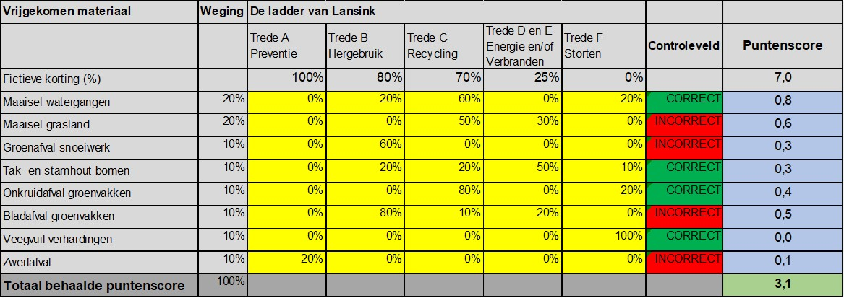
tabel Inzet Duurzaamheid - perceel 3 - Zevenhuizen

Invulinstructie
Geel gemarkeerde cellen zijn invulcellen. Inschrijver dient uitsluitend de geel gemarkeerde cellen in te vullen t.b.v. de opgave van de inzet van duurzaamheid

A.
Naam inschrijver (of deelnemer en tevens penvoerder) volgens Handelsregister:
Vestigingsplaats:
B. (indien van toepassing)
Naam deelnemer volgens Handelsregister:
Vestigingsplaats:

Sub-criterium 1.1b: Inzet Duurzaam Materieel
- In de kolom "Controleveld" wordt aangegeven of u uw opgave correct heeft ingevuld. De som van de percentages opgegeven voor het type materieel dient te allen tijde 100% te bedragen voor een correcte opgave. Bij een correcte opgave kleurt het controleveld groen. Bij een incorrecte opgave kleurt het controleveld rood. Tevens wordt in tekst aangegeven of de opgave per rij correct of incorrect is; - In de kolom "Puntenscore" treft u de behaalde punten per type materieel in de blauwe cellen. Deze wordt berekend aan de hand van het opgegeven percentage inzet in relatie tot het percentage punten dat behaald kan worden op basis van de brandstofcategorie. Per materieelcategorie is een weging aangebracht. - De onderste rij geeft in de optelling de totale behaalde puntenscore op dit gunningscriterium weer; - Indien de aannemer een bepaalde machine niet zal inzetten of niet hierover beschikt dient 100% aangegeven te worden in de kolom "Conventionele brandstoffen"; Afkortingen: - BTL = Biomass-to-Liquid brandstoffen; - CNG = Compressed-Natural-Gas; Onder de tabel treft u per materieelcategorie een nadere toelichting, inclusief eisen waaraan de inzet minimaal dient te voldoen. Het beloofde duurzamere materieel moet daadwerkelijk ingezet worden voor het Het beloofde duurzamere materieel moet daadwerkelijk ingezet worden voor het groen- en wateronderhoud in het werkgebied in Zuidplas (bij voorkeur dagelijks) tijdens de gehele duur van de opdracht.

Materieel | Weging | Brandstoftype
 |  | Elektrisch/ Waterstof | Hybride | HVO100/BTL | HVO20/CNG | Conventionele brandstoffen | Controleveld | Puntenscore
Fictieve korting (%) |  | 100% | 60% | 50% | 15% | 0% |  | 7.0
Werkbus | 35% | 0% | 0% | 0% | 0% | 0% | INCORRECT | 0.0
Vrachtwagen | 20% | 0% | 0% | 0% | 0% | 0% | INCORRECT | 0.0
Gazon maaimachine | 15% | 0% | 0% | 0% | 0% | 0% | INCORRECT | 0.0
Tractor | 10% | 0% | 0% | 0% | 0% | 0% | INCORRECT | 0.0
Werktuigdrager | 10% | 0% | 0% | 0% | 0% | 0% | INCORRECT | 0.0
Maaiboot | 10% | 0% | 0% | 0% | 0% | 0% | INCORRECT | 0.0
Totaal behaalde puntenscore | 100% |  |  |  |  |  |  | 0.0

Werkbus
Dient te zijn een gesloten bestelbus of werkbus met open laadbak die gelijkwaardig (of uitgebreider) voldoet aan de specificaties van:
In geval van elektrisch / hybride, bijvoorbeeld: Goupil G6, Opel Vivaro-e of Movano-e, Mercedes eVito of eSprinter
In geval van conventioneel / HVO, bijvoorbeeld: Nissan Pirmastar of Interstar, Volkswagen Transporter of Crafter
De minimale gelijkwaardigheid is op basis van actieradius, drie a vier personen, inhoud (m3) laadruimte

Vrachtwagen
Dient te zijn een voertuig kraanauto 8x4 met laadbak (kraan-kipper) die gelijkwaardig (of uitgebreider) voldoet aan de specificaties van:
In geval van elektrisch / hybride, bijvoorbeeld: MAN eTGM, DAF LF Electric, Volvo FMX Electirc, Mercedes eActros
In geval van conventioneel / HVO, bijvoorbeeld: Volvo FM/FMX, DAF XDC/XFC, Mercedes Actros en vele andere merken en types
De minimale gelijkwaardigheid is op basis van actieradius, twee personen en inhoud (m3) laadruimte

Gazon maaimachine
Dient te zijn een gazon maaimachine die gelijkwaardig (of uitgebreider) voldoet aan de specificaties van:
In geval van elektrisch / hybride bijvoorbeeld: AllTrec 8015F, Mean Green Mowers EVO, Ariens Zenith E 60
In geval van conventioneel / HVO, bijvoorbeeld: Husqvarna Z 560X, Ransomes MP653, Toro Groundsmaster® 3200 / 4000
De minimale gelijkwaardigheid is op basis van actieradius / operationele werktijd en maaibreedte ca. 1,5 m
Tractor
In geval van elektrisch / hybride bijvoorbeeld: Kubota LXe-261, Farmtrac 25PK elektrisch, Knegt 304G2E
In geval van conventioneel / HVO, bijvoorbeeld: Kioti CK, John Deere 2520, Massey Ferguson 1529
De minimale gelijkwaardigheid is op basis van actieradius / operationele werktijd en vermogen vanaf ca. 25 pk
Werktuigdrager
In geval van elektrisch / hybride bijvoorbeeld: AllTrec 8015F, RECO eTrac, Nimos Posi-Trac
In geval van conventioneel / HVO, bijvoorbeeld: LM Trac 287, Kärcher MIC 42
De minimale gelijkwaardigheid is op basis van actieradius / operationele werktijd en inzetbaarheid aanbouwdelen
Maaiboot
In geval van elektrisch / hybride bijvoorbeeld: Conver C455 (hybride), Conver C485-E, Berky 6310 (hybride)
In geval van conventioneel / HVO, bijvoorbeeld: Conver C485, JVS M160T / M180T
De minimale gelijkwaardigheid is op basis van actieradius / operationele werktijd / inzetbaarheid en werkbreedte ca. 1,5 a 1,85 m

Sub-criterium 1.1c: Verwerking van vrijgekomen materialen
- In de kolom "Controleveld" wordt aangegeven of u uw opgave correct heeft ingevuld. De som van de percentages opgegeven voor het type vrijgekomen materiaal dient te allen tijde 100% te bedragen voor een correcte opgave. Bij een correcte opgave kleurt het controleveld groen. Bij een incorrecte opgave kleurt het controleveld rood. Tevens wordt in tekst aangegeven of de opgave per rij correct of incorrect is; - In de kolom "Puntenscore" treft u de behaalde punten per type vrijgekomen materiaal in de blauwe cellen. Deze wordt berekend aan de hand van het opgegeven percentage inzet in relatie tot het percentage punten dat behaald kan worden op basis van de treden van 'De Ladder van Lansink'. Per vrijgekomen materiaal is een weging aangebracht. - De onderste rij geeft in de optelling de totale behaalde puntenscore op dit gunningscriterium weer; - Indien de aannemer een bepaald vrijgekomen materiaal niet duurzaam zal gaan verwerken dient 100% aangegeven te worden in de kolom "Trede F Storten"; Onder de tabel treft u per materiaal een aantal circulaire voorbeelden. Het beloofde duurzamer verwerken van vrijgekomen materiaal moet vrijkomen vanuit het groen- en wateronderhoud in het werkgebied Zuidplas tijdens de gehele duur van de opdracht. De opgegeven verdeling over de treden dient op jaarbasis gerealiseerd te worden. Er mag op jaarbasis altijd meer van een hogere trede duurzamer verwerkt worden, niet andersom. De inschrijver dient als aanvulling op de ingevulde tabel in het Meerwaarde Plan te beschrijven op welke wijze het vrijgekomen materiaal duurzaam wordt verwerkt.

Vrijgekomen materiaal | Weging | De ladder van Lansink
 |  | Trede A Preventie | Trede B Hergebruik | Trede C Recycling | Trede D en E Energie en/of Verbranden | Trede F Storten | Controleveld | Puntenscore
Fictieve korting (%) |  | 100% | 80% | 70% | 25% | 0% |  | 7.0
Maaisel watergangen | 20% | 0% | 0% | 0% | 0% | 0% | INCORRECT | 0.0
Maaisel grasland | 20% | 0% | 0% | 0% | 0% | 0% | INCORRECT | 0.0
Groenafval snoeiwerk | 10% | 0% | 0% | 0% | 0% | 0% | INCORRECT | 0.0
Tak- en stamhout bomen | 10% | 0% | 0% | 0% | 0% | 0% | INCORRECT | 0.0
Onkruidafval groenvakken | 10% | 0% | 0% | 0% | 0% | 0% | INCORRECT | 0.0
Bladafval groenvakken | 10% | 0% | 0% | 0% | 0% | 0% | INCORRECT | 0.0
Veegvuil verhardingen | 10% | 0% | 0% | 0% | 0% | 0% | INCORRECT | 0.0
Zwerfafval | 10% | 0% | 0% | 0% | 0% | 0% | INCORRECT | 0.0
Totaal behaalde puntenscore | 100% |  |  |  |  |  |  | 0.0

De opdrachtgevers gaan bijvoorbeeld bij voor circulair hoogwaardig hergebruik van materialen uit van bijvoorbeeld Keurcompost / SKAL (compostproducten met een keurmerk certificering / SKAL-kwaliteitsnormen / BRL-Keurcompost), bokashi (mits onder goedgekeurde pilot omgevingsdienst en/of circulair terreinbeheer), veevoer, papier of andere biobasedproducten, zoals bermpalen, meubilair, kleding. Gedacht kan worden aan het vermalen van vrijgekomen blad en terugbrengen in de beplanting, het maken van takkenrillen van vrijgekomen snoeihout, het maken van boom- of kniepalen uit stamhout, herbruik van boomstammen in de openbare ruimte als speelaanleiding of verkeersobstakels. Het scheiden van zwerfafval naar de diverse separate afvalstromen en/of vooruitlopend zorgen dat niet mengt met vrij te komen materiaal. Onder niet circulair hoogwaardig valt bijvoorbeeld: verbrandingsoven, biomassa en compostering (niet gecertificeerd met een keurmerk).

Voorbeeld invulinstructie

